Chi tiết địa chất
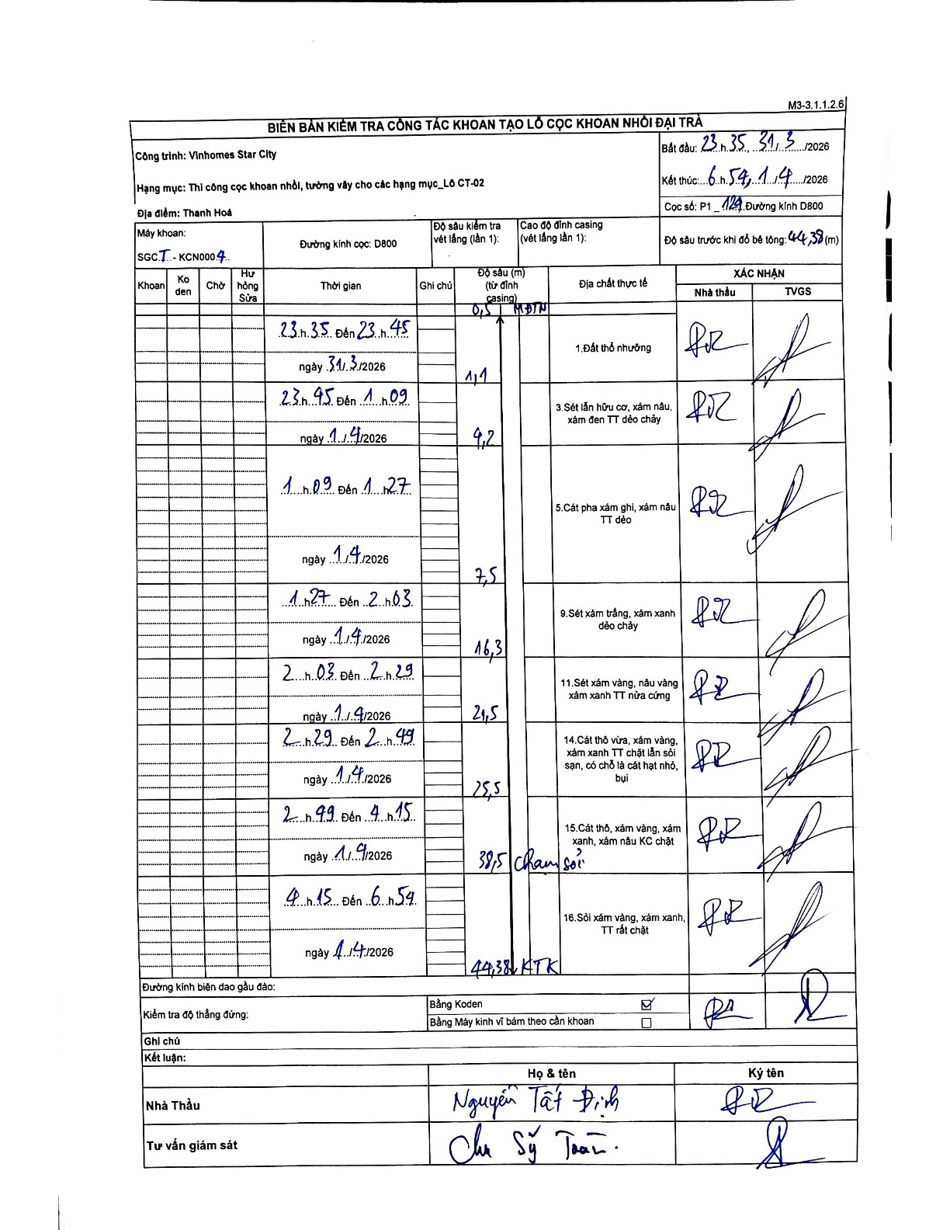
Dự án | Star City Thanh Hóa
Hạng mục | Thi công cọc khoan nhồi, tường vây cho các hạng mục_Lô CT-02
Tên bộ phận | Lô CT-02
Số hiệu cọc | P1_124
Tên Máy khoan | SGCT-KCN0004
Đường kính | D800
Bắt đầu thi công | 23:35 31/03/2026
Kết thúc thi công | 06:54 01/04/2026

Địa chất TT | Đường kính | Mô tả lớp thiết kế | Từ (h) | Đến (h) | Cao độ từ | Cao độ đến | T.Gian (h) | Dài (m) | V (m/h) | Ghi chú
1. Đất thổ nhưỡng | D800 | Đất thổ nhưỡng | 23:35 31/03/2026 | 23:45 31/03/2026 | 0 | -1.1 | 0.17 | 1.1 | 6.6 | 0,5 m MDTN
2 | D800 | Sét lẫn hữu cơ, xám nâu, xám đen TT dẻo chảy | 23:45 31/03/2026 | 01:09 01/04/2026 | -1.1 | -4.2 | 1.4 | 3.1 | 2.21
3 | D800 | Cát pha xám ghi, xám nâu TT dẻo | 01:09 01/04/2026 | 01:27 01/04/2026 | -4.2 | -7.5 | 0.3 | 3.3 | 11
4 | D800 | Sét xám trắng, xám xanh dẻo chảy | 01:27 01/04/2026 | 02:03 01/04/2026 | -7.5 | -16.3 | 0.6 | 8.8 | 14.67
5 | D800 | Sét xám vàng, nâu vàng xám xanh TT nửa cứng | 02:03 01/04/2026 | 02:29 01/04/2026 | -16.3 | -21.5 | 0.43 | 5.2 | 12
6 | D800 | Cát thô vừa, xám vàng, xám xanh TT chặt lẫn sỏi sạn, có chỗ là cát hạt nhỏ, bụi | 02:29 01/04/2026 | 02:49 01/04/2026 | -21.5 | -25.5 | 0.33 | 4 | 12
7 | D800 | Cát thô, xám vàng, xám xanh, xám nâu KC chặt | 02:49 01/04/2026 | 04:15 01/04/2026 | -25.5 | -38.5 | 1.43 | 13 | 9.07 | Chạm sỏi
8 | D800 | Sỏi xám vàng, xám xanh, TT rất chặt | 04:15 01/04/2026 | 06:54 01/04/2026 | -38.5 | -44.38 | 2.65 | 5.88 | 2.22 | KTK

ẢNH BIÊN BẢN GỐC

